Баг репорты
ID | Проект | Окружениие | Summary | Важность | Приоритет | Описание | Шаги по воспроизведению | Ожидаемый результат | Результат | Вложение | Автор
1 | Модуль записи на прием к врачу Тестировщик v 1.0 | Windows 11 Домашняя для одного языка, версия 21H2, сборка ОС 22000.739 | Отсутствует форма регистрации клиента в приложении | Critical |  | При открытие файла TesterTesting.exe приложение открывается без окна регистрации клиента | 1. Скачать файл по ссылке https://disk.yandex.ru/d/uUm0TK2NMD6NzA 2. Открыть скачавшийся файл TesterTesting.exe | При открытие файла появляется окно регистрации клиента | Открывается окно записи на прием к врачу | 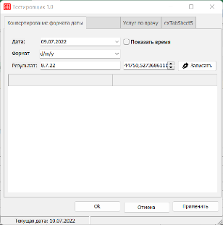 | Куртуков А.
2 | Модуль записи на прием к врачу Тестировщик v 1.0 | Windows 11 Домашняя для одного языка, версия 21H2, сборка ОС 22000.739 | Отсутствует форма внесения данных клиента для записи на прием | Critical |  | При открытие файла TesterTesting.exe в открывшемся приложении отсутствует возможность внесения контактных данных клиента | 1. Скачать файл по ссылке https://disk.yandex.ru/d/uUm0TK2NMD6NzA 2. Открыть скачавшийся файл TesterTesting.exe | В приложении есть поля ввода для внесения данных клиента | В приложении отсутствует возможность внесения данных о клиенте | 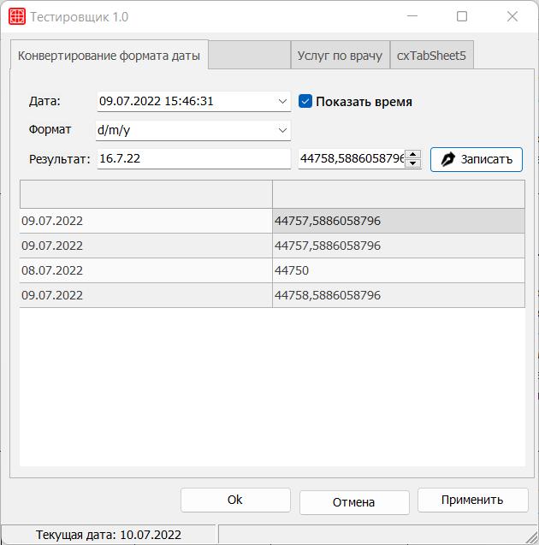 | Куртуков А.
3 | Модуль записи на прием к врачу Тестировщик v 1.0 | Windows 11 Домашняя для одного языка, версия 21H2, сборка ОС 22000.739 | На вкладке "Конвертирование формата даты" таблица с произведенными записями не имеет названия столбцов | Trivial |  | На вкладке "Конвертирование формата даты" таблиза с произведенными записями не имеет названия столбцов | 1. Скачать файл по ссылке https://disk.yandex.ru/d/uUm0TK2NMD6NzA 2. Открыть скачавшийся файл TesterTesting.exe | Столбцы с записями имеют названия | Столбцы с записями имеют не названия | 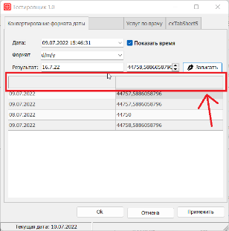 | Куртуков А.
4 | Модуль записи на прием к врачу Тестировщик v 1.0 | Windows 11 Домашняя для одного языка, версия 21H2, сборка ОС 22000.739 | В поле "формат" даты на вкладке "Конвертирование формата даты" присутствуют некорректные форматы даты | Major |  | В поле "формат" даты на вкладке "Конвертирование формата даты" присутствуют форматы даты не соответсвующие ISO 8601 | 1. Скачать файл по ссылке https://disk.yandex.ru/d/uUm0TK2NMD6NzA 2. Открыть скачавшийся файл TesterTesting.exe 3. В поле "Дата" установить любую дату 4. Нажать на поле "Формат" | В поле ввода "Формат" присутсвуют стандартизированные форматы: ГГГГ-ММ-ДД или ГГГГММДД ГГГГ-ММ (но не ГГГГ) Допускается только в замененной версии 2000 года: --ММ-ДД или --MMDD, ГГГГ-DDD или ГГГГДДД | В поле ввода "Формат" присутсвуют форматы: ddd d of mmm yyyy , dddd d of mmmm yyyy , ddddd , dddddd | 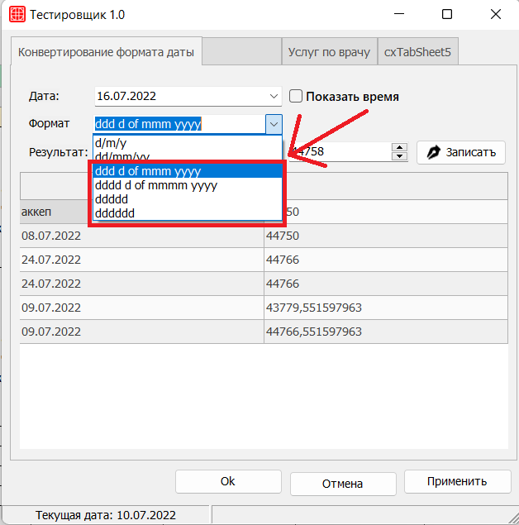 | Куртуков А.
5 | Модуль записи на прием к врачу Тестировщик v 1.0 | Windows 11 Домашняя для одного языка, версия 21H2, сборка ОС 22000.739 | В приложении отображается неверная текущая дата | Major |  | При открытии в приложении Тестировщик 1.0 отображается неверная текущая дата | 1. Скачать файл по ссылке https://disk.yandex.ru/d/uUm0TK2NMD6NzA 2. Открыть скачавшийся файл TesterTesting.exe | В левом нижнем углу отображается текущая дата: 08.07.2022 | В левом нижнем углу отображается текущая дата: 10.07.2022 | 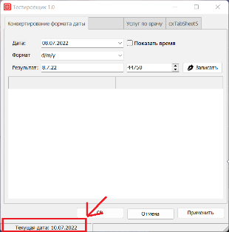 | Куртуков А.
6 | Модуль записи на прием к врачу Тестировщик v 1.0 | Windows 11 Домашняя для одного языка, версия 21H2, сборка ОС 22000.739 | В поле "Результат" на вкладке "Конвертирование формата даты" при активном чекбоксе "Показать время" форматы даты не меняется | Critical |  | В поле "Результат" на вкладке "Конвертирование формата даты" при активном чекбоксе "Показать время" при изменении формата даты в поле "Формат" формат даты не меняется | 1. Скачать файл по ссылке https://disk.yandex.ru/d/uUm0TK2NMD6NzA 2. Открыть скачавшийся файл TesterTesting.exe 3. В поле "Дата" установить любую дату 4. Активировать чекбокс "Показать время" нажатием на него 5. Установить любой формат даты 6. Выбрать любую дату в поле "Дата" | В поле "Результат" дата отображается в выбранном формате | В поле "Результат" дата отображается в формате выбранном до активации чекбокса "Показать время" | 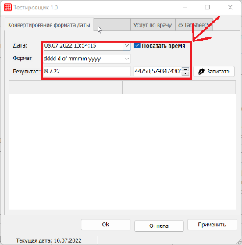 | Куртуков А.
7 | Модуль записи на прием к врачу Тестировщик v 1.0 | Windows 11 Домашняя для одного языка, версия 21H2, сборка ОС 22000.739 | В поле "Результат" на вкладке "Конвертирование формата даты" при активном чекбоксе "Показать время" дата отображается неверно | Major |  | В поле "Результат" на вкладке "Конвертирование формата даты" при активном чекбоксе "Показать время" дата не меняется при изменении в поле "Дата" | 1. Скачать файл по ссылке https://disk.yandex.ru/d/uUm0TK2NMD6NzA 2. Открыть скачавшийся файл TesterTesting.exe 3. Активировать чекбокс "Показать время" нажатием на него 4. Выбрать любую дату в поле "Дата" | В поле "Результат" отображается выбранная дата | В поле "Результат" отображается дата установленная до активации чекбокса "Показать время" | 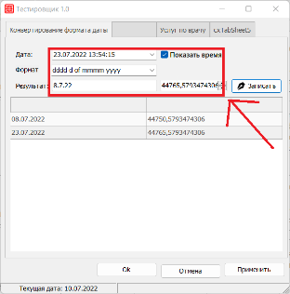 | Куртуков А.
8 | Модуль записи на прием к врачу Тестировщик v 1.0 | Windows 11 Домашняя для одного языка, версия 21H2, сборка ОС 22000.739 | На списке вкладок смещена вправо окантовочная линия вкладки "Конвертирование формата даты" | Trivial |  | На списке вкладок смещена вправо окантовочная линия вкладки "Конвертирование формата даты" | 1. Скачать файл по ссылке https://disk.yandex.ru/d/uUm0TK2NMD6NzA 2. Открыть скачавшийся файл TesterTesting.exe | Окантовка полей ввода и вкладок продолжается единой линией | Окантовка вкладок смещена вправо относительно окантовки полей ввода | 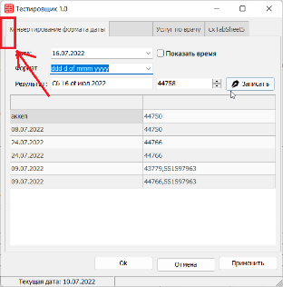 | Куртуков А.
9 | Модуль записи на прием к врачу Тестировщик v 1.0 | Windows 11 Домашняя для одного языка, версия 21H2, сборка ОС 22000.739 | В таблице записи на прием во вкладке "Конвертирование формата даты" дата и время записи отображаются шифрованными данными даты и времени | Critical |  | В таблице записи на прием во вкладке "Конвертирование формата даты" дата и время записи отображаются шифрованными данными даты и времени | 1. Скачать файл по ссылке https://disk.yandex.ru/d/uUm0TK2NMD6NzA 2. Открыть скачавшийся файл TesterTesting.exe 3. Выбрать любую дату и время записи 4. Нажать на кнопку [Записать] | Дата и время записи в таблице записей указываются в обычном формате выбранном в поле "Формат" | Дата и время записи в таблице записей указываются в шифрованном формате даты и времени | 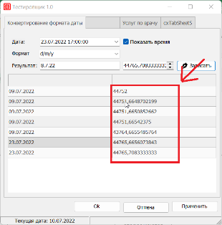
10 | Модуль записи на прием к врачу Тестировщик v 1.0 | Windows 11 Домашняя для одного языка, версия 21H2, сборка ОС 22000.739 | Вторая вкладка не имеет названия | Trivial |  | На списке вкладок вторая вкладка не имеет названия | 1. Скачать файл по ссылке https://disk.yandex.ru/d/uUm0TK2NMD6NzA 2. Открыть скачавшийся файл TesterTesting.exe | Вкладка имеет название | Вкладка не имеет названия | 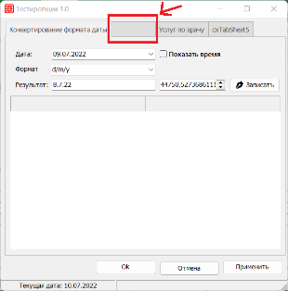 | Куртуков А.
11 | Модуль записи на прием к врачу Тестировщик v 1.0 | Windows 11 Домашняя для одного языка, версия 21H2, сборка ОС 22000.739 | Кнопка [Отмена] смещена ниже относительно кнопок [ОК] и [Применить] | Trivial |  | Кнопка [Отмена] смещена нижеотносительно кнопок [ОК] и [Применить] | 1. Скачать файл по ссылке https://disk.yandex.ru/d/uUm0TK2NMD6NzA 2. Открыть скачавшийся файл TesterTesting.exe | Кнопки [ОК] [Отмена] и [Применить] расположены на одной плоскости | Кнопка [Отмена] смещена ниже относительно кнопок [ОК] и [Применить] | 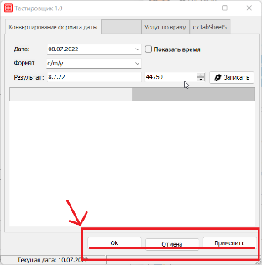 | Куртуков А.
12 | Модуль записи на прием к врачу Тестировщик v 1.0 | Windows 11 Домашняя для одного языка, версия 21H2, сборка ОС 22000.739 | При изменении стоимости услуги на вкладке "Без имени" стоимость услуги в дереве "Услуг по врачу" не меняются | Critical |  | При изменении стоимости услуги на вкладке "Без имени" стоимость услуги в дереве "Услуг по врачу" не меняются | 1. Скачать файл по ссылке https://disk.yandex.ru/d/uUm0TK2NMD6NzA 2. Открыть скачавшийся файл TesterTesting.exe 3. Открыть вкладку без названия 4. В любой из услуг изменить число в поле "Цена" 5. Открыть владку "Услуг по врачу" | Поле "цена" соотвествует введенной на вкладке без имени | Поле "цена" остается неизменным | 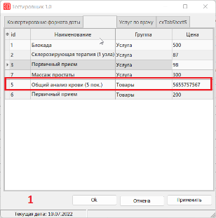 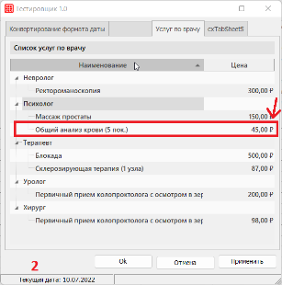 | Куртуков А.
13 | Модуль записи на прием к врачу Тестировщик v 1.0 | Windows 11 Домашняя для одного языка, версия 21H2, сборка ОС 22000.739 | В поле "id" порядковый номер услуги присваевается не по порядку | Minor |  | При добавлении услуг на вкладку без имени в поле "id" порядковый номер услуги присваевается не по порядку | 1. Скачать файл по ссылке https://disk.yandex.ru/d/uUm0TK2NMD6NzA 2. Открыть скачавшийся файл TesterTesting.exe 3. Открыть вкладку без названия | id услуг присваиваются по порядку | Отсутствует номер id 4 в поле "id" | 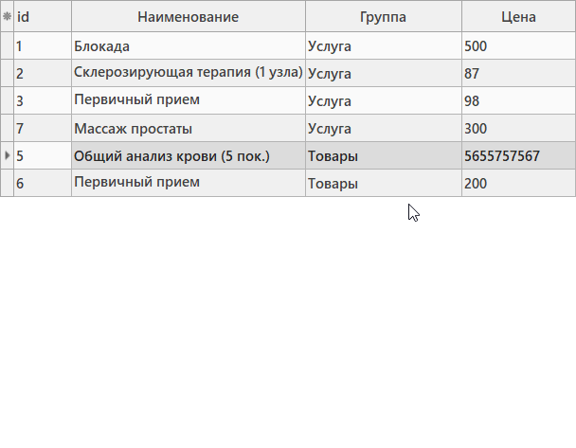 | Куртуков А.
14 | Модуль записи на прием к врачу Тестировщик v 1.0 | Windows 11 Домашняя для одного языка, версия 21H2, сборка ОС 22000.739 | Во вкладке без имени в поле "Цена" присутсвует возможность внесения буквенных значений | Major |  | Во вкладке без имени в поле "Цена" присутсвует возможность внесения цены буквенными дначениями | 1. Скачать файл по ссылке https://disk.yandex.ru/d/uUm0TK2NMD6NzA 2. Открыть скачавшийся файл TesterTesting.exe 3. Открыть вкладку без названия 4. В поле "Цена" в любой услуге написать "АБВГД" | Приложение выдает ошибку при вводе буквенных символов в поле цена | 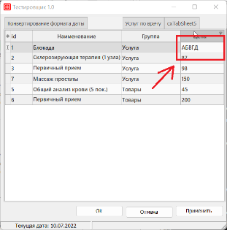 Приложение не выдает никаких ошибок |  | Куртуков А.
15 | Модуль записи на прием к врачу Тестировщик v 1.0 | Windows 11 Домашняя для одного языка, версия 21H2, сборка ОС 22000.739 | Название группы не соответствует услуге во вкладке без имени | Critical |  | Название группы не соответствует услуге во вкладке без имени в поле "Группа" | 1. Скачать файл по ссылке https://disk.yandex.ru/d/uUm0TK2NMD6NzA 2. Открыть скачавшийся файл TesterTesting.exe 3. Открыть вкладку без названия | Общий анализ крови и первичный прием являются услугами | Общий анализ крови и первичный прием являются товарами | 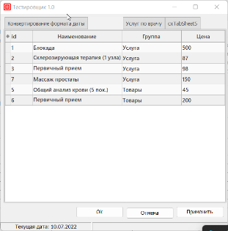 | Куртуков А.
16 | Модуль записи на прием к врачу Тестировщик v 1.0 | Windows 11 Домашняя для одного языка, версия 21H2, сборка ОС 22000.739 | Во вкладке без имени в поле сортировки отсутствует сортировка по цене | Critical |  | Во вкладке без имени в поле сортировки отсутствует сортировка по цене | 1. Скачать файл по ссылке https://disk.yandex.ru/d/uUm0TK2NMD6NzA 2. Открыть скачавшийся файл TesterTesting.exe 3. Открыть вкладку без названия 4. Нажать на "*" | В поле сортировки присутвует сортировка по цене | В поле сортировки отсутствует сортировка по цене | 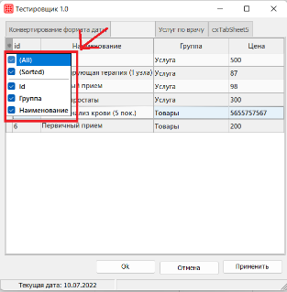 | Куртуков А.
17 | Модуль записи на прием к врачу Тестировщик v 1.0 | Windows 11 Домашняя для одного языка, версия 21H2, сборка ОС 22000.739 | Во вкладке "Услуг по врачу" название выполняемых услуг не соответсвует специализации врачей | Blocker |  | Во вкладке "Услуг по врачу" название выполняемых услуг не соответсвует специализации врачей | 1. Скачать файл по ссылке https://disk.yandex.ru/d/uUm0TK2NMD6NzA 2. Открыть скачавшийся файл TesterTesting.exe 3. Открыть вкладку "Услуг по врачу" | Наименование выполняемых услуг соответствует специализации врачей | Наименование выполняемых услуг не соответствует специализации врачей | 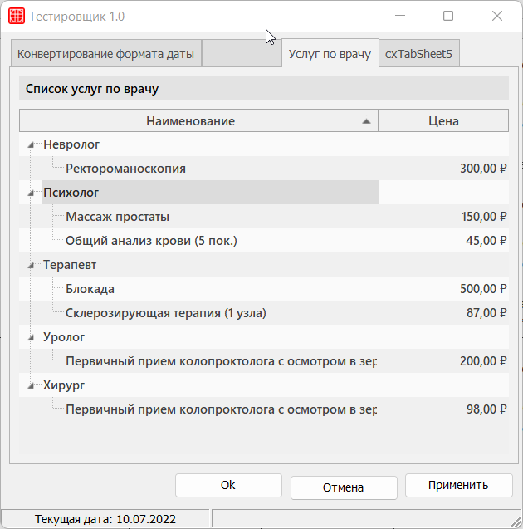 | Куртуков А.
18 | Модуль записи на прием к врачу Тестировщик v 1.0 | Windows 11 Домашняя для одного языка, версия 21H2, сборка ОС 22000.739 | Во вкладке без имени отсутсвует возможность добавлению новых услуг и товаров | Blocker |  | Во вкладке без имени отсутсвует возможность добавлению новых услуг и товаров | 1. Скачать файл по ссылке https://disk.yandex.ru/d/uUm0TK2NMD6NzA 2. Открыть скачавшийся файл TesterTesting.exe 3. Открыть вкладку без имени | Присутствует возможность добавления новых услуг и товаров | Отсутствует возможность добавления новых услуг и товаров | 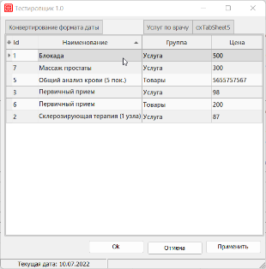 | Куртуков А.
19 | Модуль записи на прием к врачу Тестировщик v 1.0 | Windows 11 Домашняя для одного языка, версия 21H2, сборка ОС 22000.739 | Название вкладки "cxTabSheet5" не дает понимания о содержащихся на ней данных | Trivial |  | Название вкладки "cxTabSheet5" не дает понимания о содержащихся на ней данных | 1. Скачать файл по ссылке https://disk.yandex.ru/d/uUm0TK2NMD6NzA 2. Открыть скачавшийся файл TesterTesting.exe | Вкладки называются соответсвенно содержащимся на них данных | Название вкладки "cxTabSheet5" не дает понимания о содержащихся на ней данных | 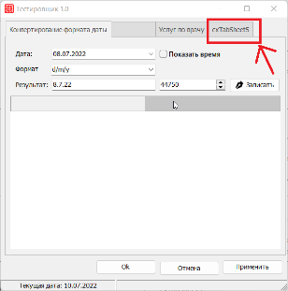
20 | Модуль записи на прием к врачу Тестировщик v 1.0 | Windows 11 Домашняя для одного языка, версия 21H2, сборка ОС 22000.739 | На вкладке "cxTabSheet5" отсутствуют какие-либо данные | Major |  | На вкладке "cxTabSheet5" отсутствуют какие-либо данные | 1. Скачать файл по ссылке https://disk.yandex.ru/d/uUm0TK2NMD6NzA 2. Открыть скачавшийся файл TesterTesting.exe 3. Открыть вкладку "cxTabSheet5" | На вкладке "cxTabSheet5" содержатся данные или поля ввода | Вкладка "cxTabSheet5" пустая | 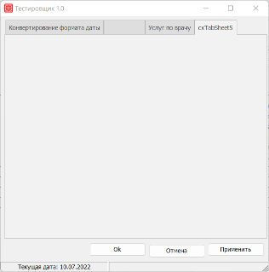 | Куртуков А.
21 | Модуль записи на прием к врачу Тестировщик v 1.0 | Windows 11 Домашняя для одного языка, версия 21H2, сборка ОС 22000.739 | Кнопки [ОК] [Отмена] и [Применить] не кликабельные | Critical |  | При нажатии на кнопки [ОК] [Отмена] и [Применить] ничего не происходит | 1. Скачать файл по ссылке https://disk.yandex.ru/d/uUm0TK2NMD6NzA 2. Открыть скачавшийся файл TesterTesting.exe 3. Нажать на кнопки [ОК] [Отмена] и [Применить] | Кнопки [ОК] [Отмена] и [Применить] выполняют функции соответствующие их названиям | Кнопки [ОК] [Отмена] и [Применить] не выполняют никакие функции |  | Куртуков А.
22 | Модуль записи на прием к врачу Тестировщик v 1.0 | Windows 11 Домашняя для одного языка, версия 21H2, сборка ОС 22000.739 | Кнопка [Ок] не имеет адаптивной верстки и при изменении масштаба приложения остается на одном месте | Trivial |  | При увеличении или уменьшении масштаба окна приложения кнопка [Ок] остается всегда в одном положении | 1. Скачать файл по ссылке https://disk.yandex.ru/d/uUm0TK2NMD6NzA 2. Открыть скачавшийся файл TesterTesting.exe 3. Уменьшить масштаб приложения | Кнопка [ОК] сдвигается с кнопками [Отмена] и [Применить] и остается видимой для нажатия на нее | Кнопка [ОК] закрывается кнопками [Отмена] и [Применить] | 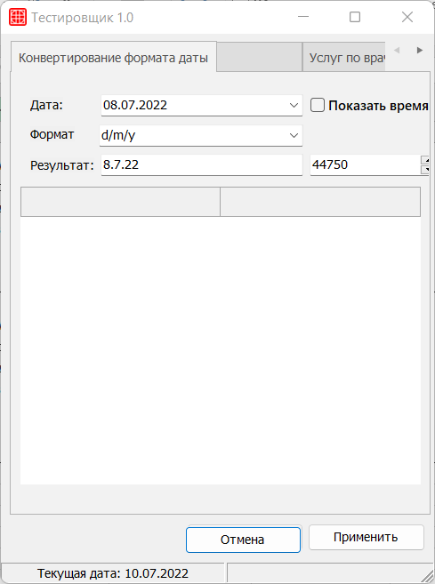 | Куртуков А.
23 | Модуль записи на прием к врачу Тестировщик v 1.0 | Windows 11 Домашняя для одного языка, версия 21H2, сборка ОС 22000.739 | При размере окна приложении менее 506 х 551 кнопку [Записаться] не видно | Major |  | Кнопка [Записаться] не имеет адаптивной верстки и при уменьшении размера приложения менее 506 х 551 кнопку [Записаться] становится не видно | 1. Скачать файл по ссылке https://disk.yandex.ru/d/uUm0TK2NMD6NzA 2. Открыть скачавшийся файл TesterTesting.exe 3. Уменьшить масштаб приложения до 506 х 551 | Кнопка [Записаться] имеет адаптивную верстку и при уменьшении размера приложения менее 506 х 551 остается видимой | Кнопка [Записаться] не имеет адаптивной верстки и при уменьшении размера приложения менее 506 х 551 кнопку [Записаться] становится не видно | 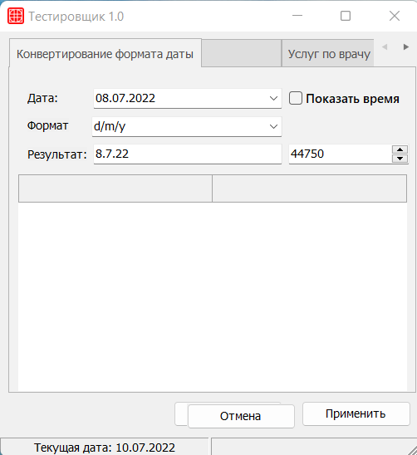 | Куртуков А.
24 | Модуль записи на прием к врачу Тестировщик v 1.0 | Windows 11 Домашняя для одного языка, версия 21H2, сборка ОС 22000.739 | При записси клиента на прием отсутвует возможность записи на выбранную услугу | Critical |  | При записси клиента на прием отсутвует возможно привязки услуги и определенного врача к конкретному клиенту | 1. Скачать файл по ссылке https://disk.yandex.ru/d/uUm0TK2NMD6NzA 2. Открыть скачавшийся файл TesterTesting.exe 3. Ввести любую дату и время записи на прием 4. Перейти на вкладку без имени 5. Выбрать услугу 6. перейти на кладку "Конвертирование формата даты" и нажать записаться | В таблице записи отображаются данные об услуге и о враче, который ее предоставляет | В таблице записи не отображаются данные об услуге и о враче, который ее предоставляет |  | Куртуков А.

